LISTINO RETAIL - DISPONIBILITà
CODICE | FOTO | PRODOTTO | INNER | PREZZO RETAIL | DISPONIBILITA' PEZZI | NUMERO COLORI IN ASSORTIMENTO
MBAD99X001 |  | correttore stick | 3 | € 6.90 | 283 | 3
MBAD99X002 | 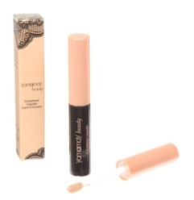 | correttore fluido | 3 | € 6.90 | 3,273 | 3
MBAD99X003 |  | fondotinta liquido | 3 | € 12.90 | 6,246 | 6
MCID99X001 | 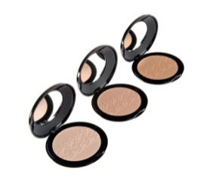 | cipria compatta | 3 | € 9.90 | 18 | 2
MCUD99X001 |  | base indurente | 3 | € 4.90 | 6 | -
MCUD99X002 |  | base levigante | 3 | € 4.90 | 690 | -
MCUD99X003 |  | base calcio | 3 | € 2.50 | 75 | -
MCUD99X004 |  | top coat lucido | 3 | € 4.90 | 12 | -
MCUD99X005 |  | asciuga rapido | 3 | € 4.90 | 858 | -
MCUD99X006 |  | base sbiancante | 3 | € 4.90 | 2,337 | -
MCUD99X007 |  | base rinforzante | 3 | € 4.90 | 12 | -
MEYD99X001 |  | Eyeliner | 6 | € 6.90 | 78 | -
MEYD99X002 |  | Deep liner | 6 | € 6.90 | 1,275 | -
MFAD99X001 | 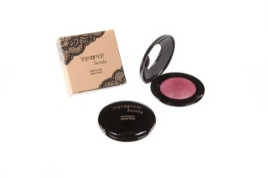 | fard cotto | 3 | € 8.90 | 5,001 | 9
MILD99X001 | 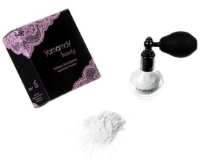 | loose powder | 3 | € 12.90 | 2,025 | -
MILD99X002 | 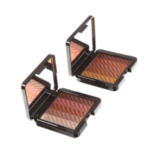 | estruso viso | 3 | € 16.90 | 1,074 | -
MILD99X003 |  | loose powder | 3 | € 12.90 | 2,871 | 2
MILD99X004 |  | loose powder | 3 | € 12.90 | 1,038 | 2
MMAD99X001 |  | matita labbra | 6 | € 3.90 | 444 | 3
MMAD99X002 | 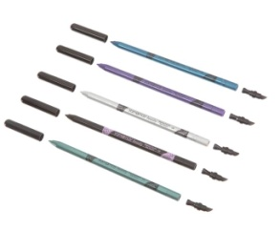 | matita occhi | 6 | € 3.90 | 15,330 | 18
MMSD99X001 |  | mascara extra volume | 6 | € 8.90 | 216 | -
MOMD99X001 |  | ombretto trio | 3 | € 7.90 | 5,022 | 8
MOMD99X002 |  | estruso occhi | 3 | € 8.90 | 14,337 | 8
MOMD99X003 |  | ombretto mono | 3 | € 5.90 | 5,385 | 11
MOMD99X004 |  | ombretto mono melange | 3 | € 5.90 | 2,181 | 5
MOMD99X005 | 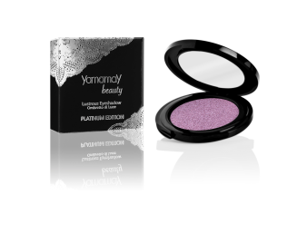 | ombretto compatto lustrus | 3 | € 7.90 | 30,036 | 20
MPAD99X001 |  | palette | 3 | € 12.90 | 1,380 | 2
MROD99X001 |  | rossetto | 3 | € 6.90 | 14,226 | 28
MTAD99X001 | 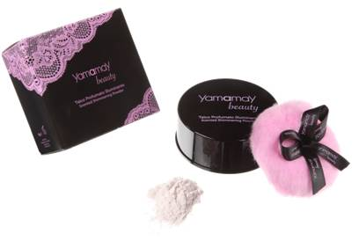 | talco illuminante | 3 | € 14.90 | 585 | -
MTED99X001 | 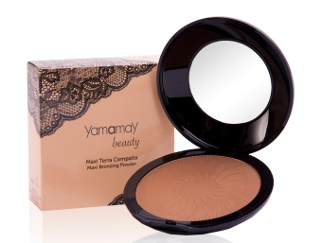 | maxi terra | 3 | € 12.90 | 429 | -
MTED99X002 | 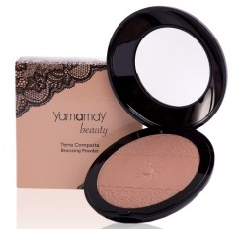 | terra compatta | 3 | € 9.90 | 3,144 | 3
MTED99X003 | 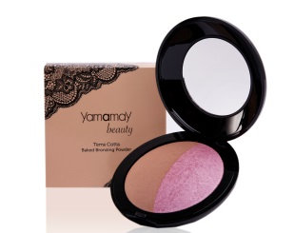 | terra cotta duo | 3 | € 12.90 | 4,470 | 3
MTED99X004 | 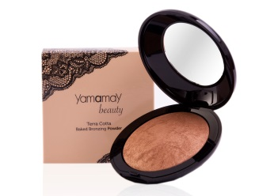 | terra cotta mono | 3 | € 12.90 | 7,308 | 3
MOMD074001 |  | OMBRETTO IN CREMA |  | € 7.90 | 3,039 | 5
MROD074001 |  | ROSSETTO METALLIZZATO | 3 | € 9.90 | 3,027 | 6
MBAD075001 |  | CREMA VISO COLORATA | 3 | € 9.90 | 3,255 | 4
MFAD075001 |  | FARD IN STICK | 3 | € 6.90 | 1,206 | 5
MGLD075001 |  | SWIRLY LIP GLOSS | 3 | € 6.90 | 2,742 | 5
MILD075001 |  | ILLUMINANTE FLUIDO VISO & CORPO | 3 | € 12.90 | 477 | 2
MILD075002 |  | ILLUMINANTE IN CREMA SCINTILLANTE | 3 | € 9.90 | 345 | -
MILD075003 |  | ILLUMINANTE IN CREMA | 3 | € 9.90 | 438 | -
MOMD075001 | 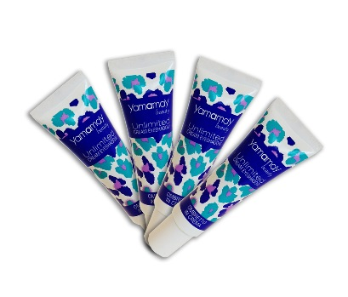 | OMBRETTO IN CREMA | 3 | € 7.90 | 2,973 | 3
MBAD076001 |  | CREMA UNIFORMANTE MULTIUSO | 3 | € 10.90 | 936 | 2
MPRD076001 |  | TRATTAMENTO NOTTE LABBRA | 3 | € 5.90 | 648 | -
MPRD076002 |  | BALSAMO LABBRA COLORATO | 3 | € 6.90 | 1,791 | 3
MPRD076003 |  | BALSAMO LABBRA GLITTER | 3 | € 7.90 | 360 | -
MPRD076004 |  | SCRUB & BALSAMO LABBRA | 3 | € 8.90 | 435 | -
MBAD081001 |  | FONDOTINTA STICK | 3 | € 6.90 | 1,995 | 5
MROD086001 |  | ROSSETTO BRILLIANT CREAM | 3 | € 9.99 | 1,962 | 12
 |  |  |  |  | 157,294

